1.2
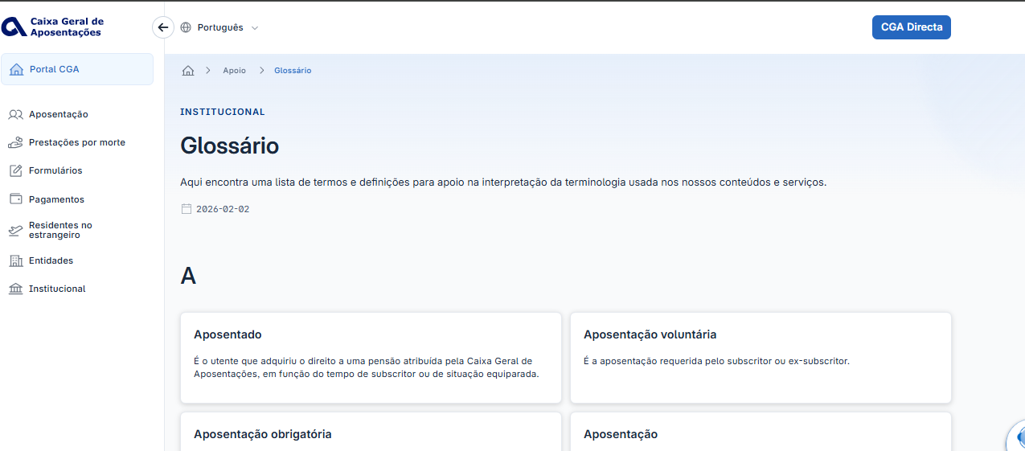
voltar à página inicial |  |  |  | 1 - CLAREZA DO CONTEÚDO
 | S | N | NA
 | x |  |  | 1.2 Os termos mais complexos têm uma definição agregada
 |  |  |  | Quando são usados termos complexos ou técnicos que não sejam de uso corrente, estes devem ter agregada uma definição. Todos os termos definidos desta forma devem fazer parte de um glossário disponível no sítio Web.

 | Listagem de evidências
 |  |  |  |  | Notas:
 |  |  |  |  | O sítio Web disponibiliza um glossário dos termos mais complexos, acessível através da opção ‘Glossário’ no footer.

1.4
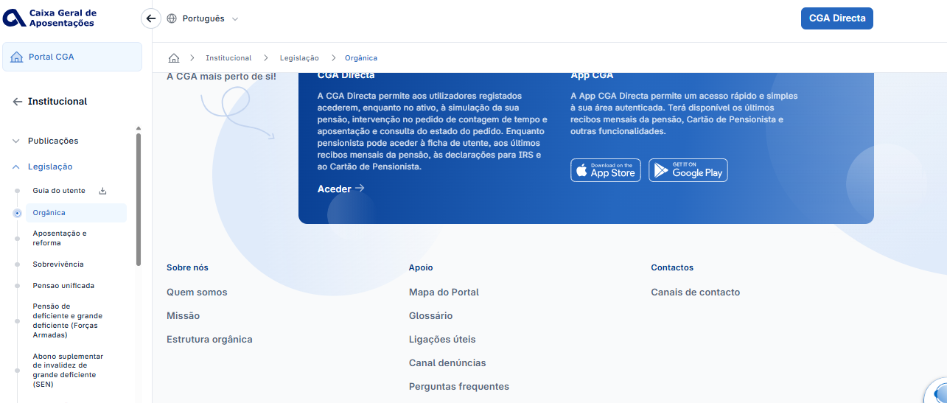
voltar à página inicial |  |  |  | 1 - CLAREZA DO CONTEÚDO
 | S | N | NA
 | x |  |  | 1.4 A informação sobre a entidade responsável pelo conteúdo está em todas as páginas
 |  |  |  | A identificação da entidade responsável pelos conteúdos produzidos, incluindo uma hiperligação para a página de contactos deverá constar do rodapé de todas as páginas.

 | Listagem de evidências
 |  |  |  |  | Notas:
 |  |  |  |  | A informação sobre a entidade responsável encontra‑se permanentemente disponível no rodapé de todas as páginas do sítio Web.

2.1
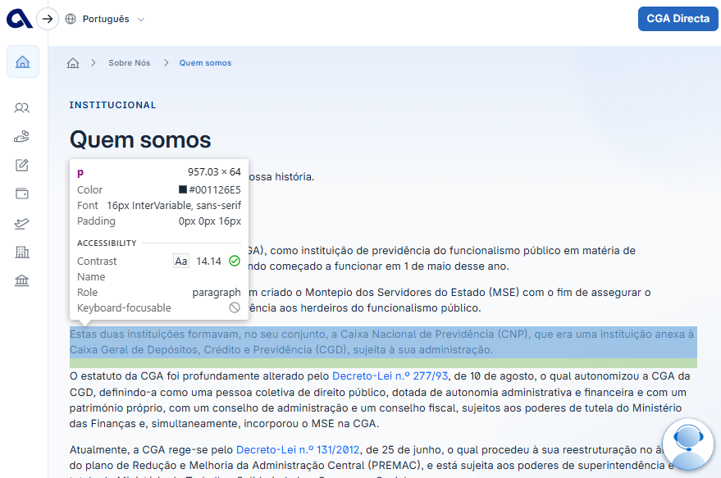
voltar à página inicial |  |  |  | 2 - USABILIDADE DO CONTEÚDO
 | S | N | NA
 | x |  |  | 2.1 O tipo de letra do corpo do documento é adequado e o tamanho da letra é, no mínimo, de 12 pontos
 |  |  |  | De forma a assegurar a boa legibilidade do texto para todos os utilizadores, o tamanho de letra do texto que compõe o corpo do documento deverá ser, no mínimo, de 12 pontos, assegurando sempre que os mesmos são escaláveis para tamanhos superiores, sempre que o utilizador considere necessário.

 | Listagem de evidências
 |  |  |  |  | Notas:
 |  |  |  |  | O texto do corpo do documento utiliza um tamanho de letra adequado, definido em 16 px.

2.2
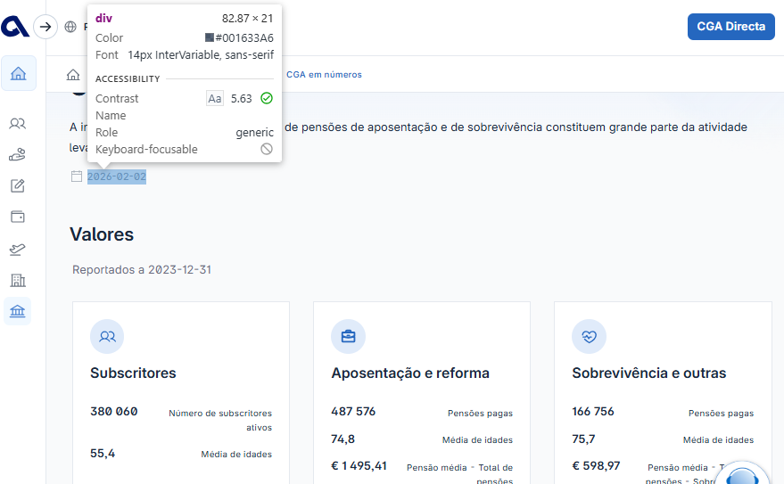
voltar à página inicial |  |  |  | 2 - USABILIDADE DO CONTEÚDO
 | S | N | NA
 | x |  |  | 2.2 A informação secundária (datas, autores) utiliza, no mínimo, um tamanho de letra de 10 pontos
 |  |  |  | A informação secundária, como os autores de textos ou de imagens, as datas de publicação ou outros tipos de meta-informação, podem usar tamanhos de letra mais pequenos, mas, no mínimo, com 10 pontos, assegurando sempre que os mesmos são escaláveis para tamanhos superiores, sempre que o utilizador considere necessário.

 | Listagem de evidências
 |  |  |  |  | Notas:
 |  |  |  |  | Não existem informações secundárias apresentadas com um tamanho de letra inferior a 10 pt.

2.3
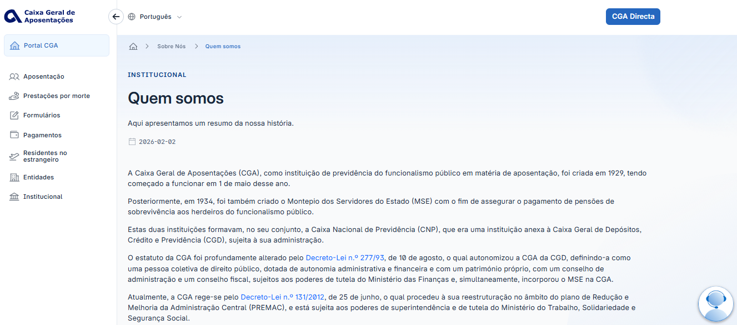
voltar à página inicial |  |  |  | 2 - USABILIDADE DO CONTEÚDO
 | S | N | NA
 |  | x |  | 2.3 Blocos e linhas de texto com largura não superior a 100 caracteres
 |  |  |  | Para manter o conforto de leitura, os blocos ou linhas de texto não deverão ter mais de 100 caracteres de largura. Os 80 caracteres correspondem à dimensão que se apresenta nos estudos como a mais confortável para os utilizadores.

 | Listagem de evidências
 |  |  |  |  | Notas:
 |  |  |  |  | Verificou‑se que algumas páginas apresentam blocos de texto com mais de 100 caracteres de largura, não cumprindo assim as recomendações para uma leitura confortável.

2.4
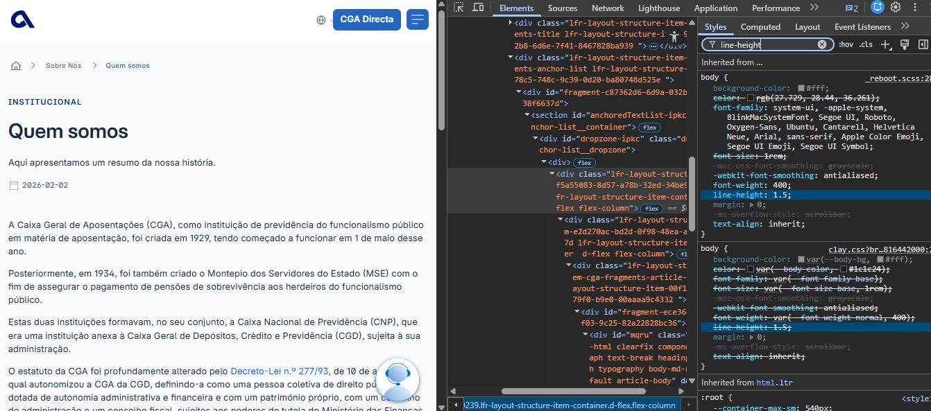
voltar à página inicial |  |  |  | 2 - USABILIDADE DO CONTEÚDO
 | S | N | NA
 | x |  |  | 2.4 O espaçamento entre linhas não é inferior a 1.5x o tamanho da letra
 |  |  |  | Para assegurar a leitura confortável de blocos de texto deve ser usado um espaçamento entre linhas de 1.5x o tamanho da letra.

 | Listagem de evidências
 |  |  |  |  | Notas:
 |  |  |  |  | Confirmou‑se que o espaçamento entre linhas utilizado cumpre o requisito mínimo de 1.5 vezes o tamanho da letra, garantindo a legibilidade e o conforto de leitura.

3.1
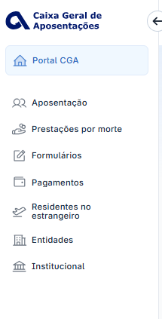
voltar à página inicial |  |  |  | 3 - ESTRUTURA DA NAVEGAÇÃO
 | S | N | NA
 |  | x |  | 3.1 Nenhum nível de navegação tem mais de 9 opções
 |  |  |  | A navegação principal deve ser equilibrada, nem com demasiadas opções de topo sem opções secundárias, nem com poucas opções de topo e muitas opções secundarias. Nenhum nível de navegação deve ter mais de 9 opções.

 | Listagem de evidências
 |  |  |  |  | Notas:
 |  |  |  |  | O nível principal da navegação cumpre o requisito de não ultrapassar as 9 opções; no entanto, foram identificados níveis secundários que excedem este limite, não garantindo o equilíbrio recomendado na estrutura de navegação.

3.3
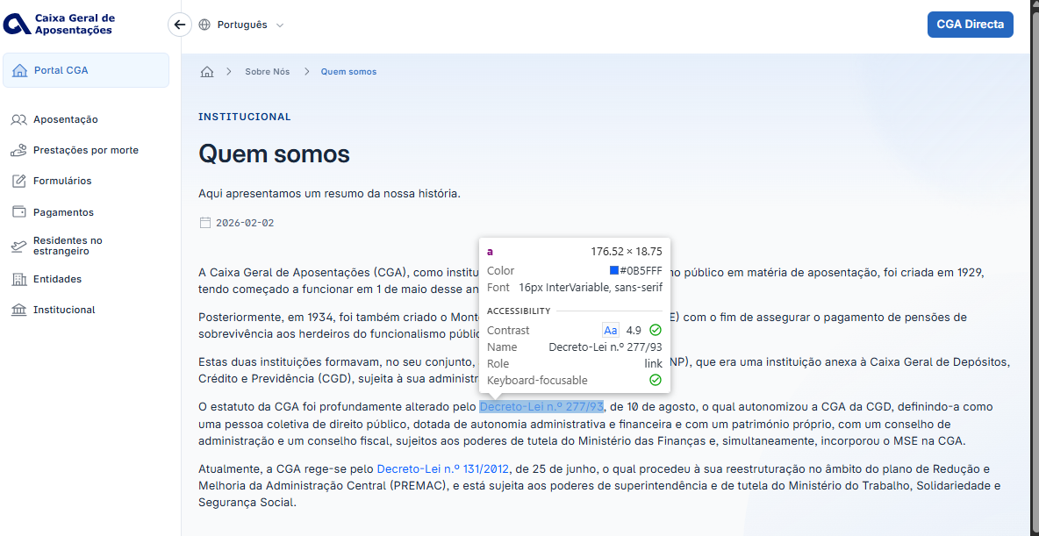
voltar à página inicial |  |  |  | 3 - ESTRUTURA DA NAVEGAÇÃO
 | S | N | NA
 |  | x |  | 3.3 As hiperligações de texto não devem ser diferenciadas apenas com base na cor
 |  |  |  | As hiperligações de texto devem apresentar um contraste mínimo de 4,5:1 com a envolvente e uma representação visual complementar à cor - idealmente as hiperligações devem apresentar-se sublinhadas. As hiperligações em texto devem apresentar-se da mesma forma em todo o sítio Web.

 | Listagem de evidências
 |  |  |  |  | Notas:
 |  |  |  |  | As hiperligações de texto apresentam contraste adequado e incluem uma distinção visual complementar através da cor azul; no entanto, não se encontram sublinhadas.

4.1
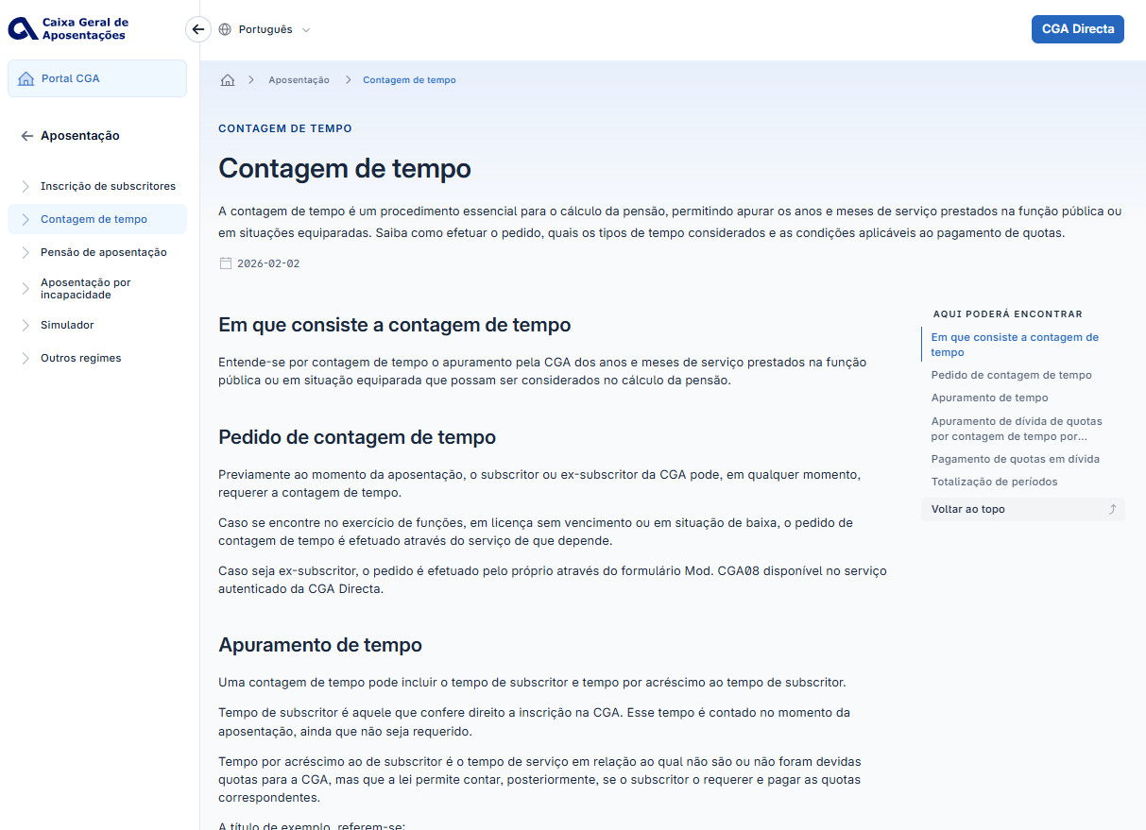
voltar à página inicial |  |  |  | 4 - ESTRUTURA DA INFORMAÇÃO
 | S | N | NA
 | x |  |  | 4.1 Os documentos longos têm um índice no topo com hiperligações internas para o mesmo
 |  |  |  | Os documentos com mais de três ecrãs de altura deverão ter a hierarquia de cabeçalhos espelhada num índice no topo da página com hiperligações internas para as respetivas secções e subsecções.

 | Listagem de evidências
 |  |  |  |  | Notas:
 |  |  |  |  | Apesar de o documento ter mais de três ecrãs de altura, não é apresentado um índice no topo da página; em alternativa, surge uma lista de ‘relacionados’ na coluna direita, que permite navegar para os tópicos.

4.2
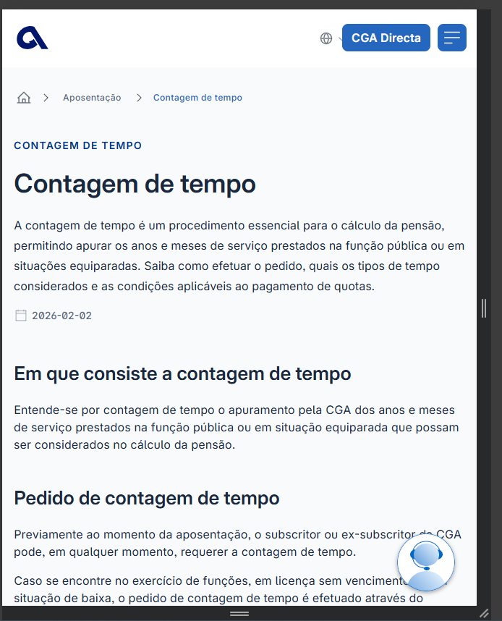
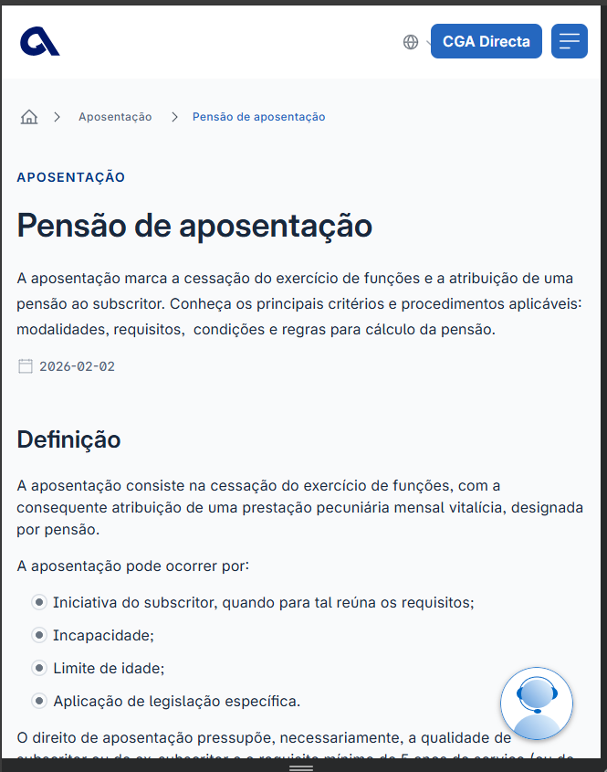
voltar à página inicial |  |  |  | 4 - ESTRUTURA DA INFORMAÇÃO
 | S | N | NA
 | x |  |  | 4.2 O layout do sítio Web é adaptável a plataformas móveis sem necessidade de efetuar varrimento horizontal
 |  |  |  | O layout do sítio Web deve ser adaptável aos tamanhos mais comuns de visualização, adaptando-se a várias larguras de ecrã sem que surjam barras de varrimento horizontais.

 | Listagem de evidências
 |  |  |  |  | Notas:
 |  |  |  |  | Em nenhum dos testes realizados — abrangendo dispositivos com diferentes dimensões de ecrã — foi necessário efetuar varrimento horizontal para visualizar o conteúdo.

5.2
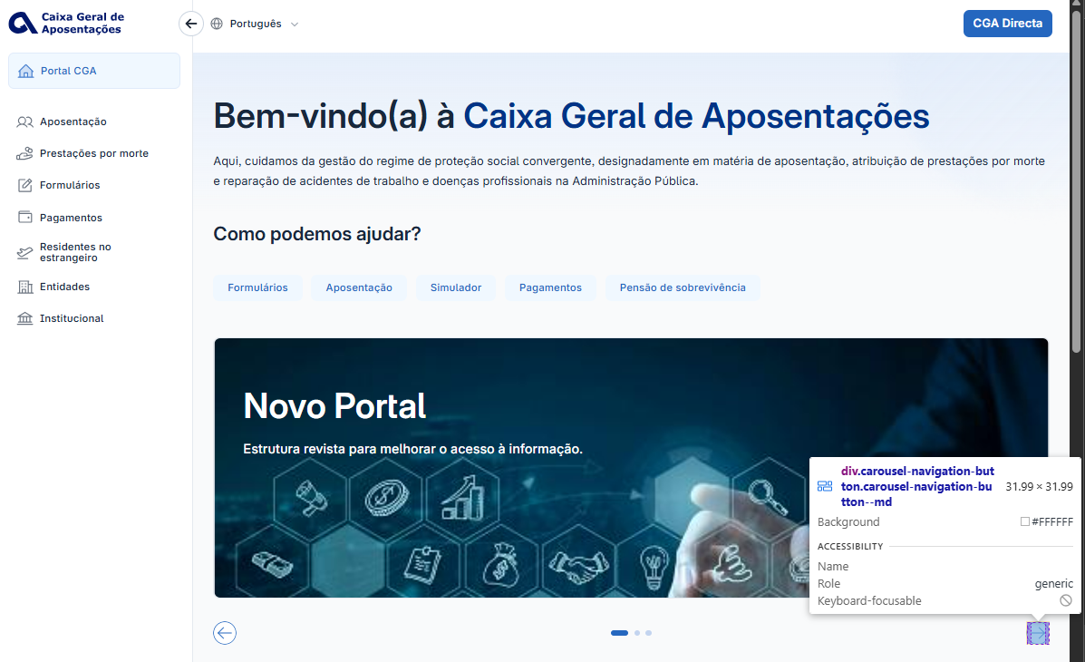
voltar à página inicial |  |  |  | 5 - ELEMENTOS INTERATIVOS
 | S | N | NA
 |  | x |  | 5.2 Os elementos interativos têm uma dimensão mínima de 44px CSS (44 pontos) (vertical e horizontal)
 |  |  |  | De forma a assegurar que todos os elementos interativos são facilmente acionáveis por qualquer tipo de dispositivo apontador ou toque, estes devem ter a dimensão mínima de 44px CSS de altura e de largura.

 | Listagem de evidências
 |  |  |  |  | Notas:
 |  |  |  |  | O elemento interativo apresenta dimensões de cerca de 32×32 px, abaixo dos 44×44 px recomendados, pelo que não cumpre o requisito mínimo de dimensão para uma área de toque acessível.

5.3
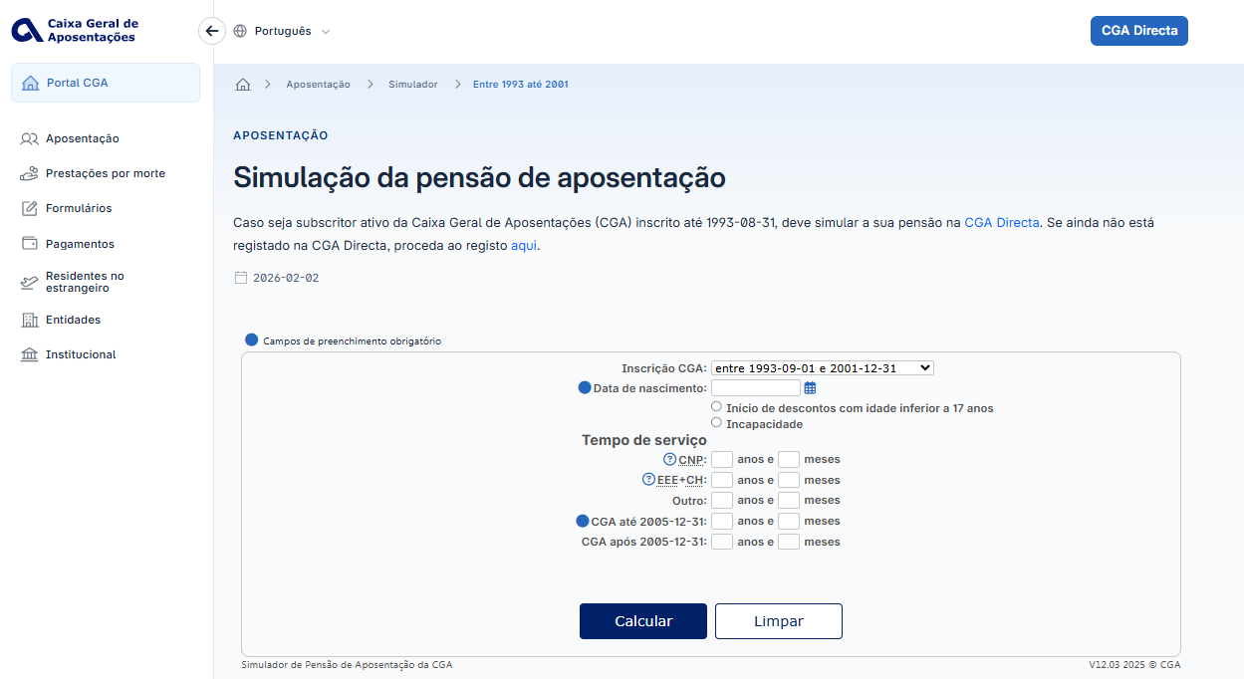
voltar à página inicial |  |  |  | 5 - ELEMENTOS INTERATIVOS
 | S | N | NA
 | x |  |  | 5.3 Há apenas um botão de ação principal por página e o mesmo encontra-se destacado
 |  |  |  | Deve existir apenas um botão de ação principal por página e o mesmo deve apresentar-se numa cor contrastante. Todos os outros botões devem ser considerados como secundários.

 | Listagem de evidências
 |  |  |  |  | Notas:
 |  |  |  |  | Verifica‑se que a página apresenta apenas um botão de ação principal, distinguido pela cor azul de destaque ‘Calcular’, enquanto o botão ‘Limpar’ utiliza um estilo neutro, sendo corretamente tratado como ação secundária.

